Home

주문(Ctrl + w)
주문내역
거래내역서
거래처관리
제품관리
재고관리 X
매출관리
미수금관리
경비처리
BTS&P 매출관리

거래명세서

주문
HOME

제품관리
거래처관리
추가
전체 초기화
 | 거래처 |  | 주문제품 |  |  |  | 총주문가격 | ₩1,000,000
 | 일자 | 2025-05-27 | 제품코드 |  |  |  | 이전 미수금 | ₩2,450,000
구매 | 거래처 | 제이오토(대구) | 제품명 |  |  |  | 주문+이전미수금 | ₩ 3,450,000
제이오토(대구)_250527_164014.xlsx | 사업자 번호 |  | PartNo
주문
39 | 주소 | 대구광역시 서구 가르뱅이로 53 | 단가
1900-01-01 | 연락처 | 010-5102-8176 | 수량
 | 배송 | 대구 | 원가
 | 증상 |  | 부가세 선택
 | 차대번호 |  | 공급가액 | -
 |  |  | 비고

ID | 일자 | 제품코드 | 제품명 | PartNo | 수량 | 단가 | 부가세 | 공급가액
1 | 2025-05-27 |  | 8HP70 VALBEBODY |  | 1 | 1,000,000 |  | 1,000,000

 | Total |  |  |  |  |  | - | 1,000,000

매출관리
HOME
상세검색

2025-06-04 | 오늘 총매출 | 2,820,000 | 원가총액 | 이익금액 |  | 이익률
6월 | 이번달 총매출 | 10,795,000
2025년 | 올해 총매출 | 10,795,000

ID | 일자 | 거래처명 | 제품명 | 단가 | 수량 | 부가세 | 공급가액 | 결재 | 원가총액 | 매출총액 | 이익금액 | 이익률(매입) | 이익률(원가) | 이익률(매출)
532 | 2025-06-01 | 연화오토(대구) | 입금 |  |  |  |  | (2,000,000)
533 | 2025-06-02 | 성민오토(대전) | 결재 |  |  |  |  | (1,500,000)
534 | 2025-06-02 | 한국오토(안양) | VGSNAG3 | 1,000,000 | 1 |  | 1,000,000
535 | 2025-06-02 | 제이오토(대구) | 8HP_OILPAN | 50,000 | 2 |  | 100,000
536 | 2025-06-02 | 한신오토미션(서울 송파) | 0B5_Repair_Kit | 517,273 | 1 | 51,727 | 569,000
537 | 2025-06-02 | 한신오토미션(서울 송파) | 0B5_Solenoid | 70,000 | 1 | 7,000 | 77,000
538 | 2025-06-02 | 한신오토미션(서울 송파) | 결재 |  |  |  |  | (646,000)
539 | 2025-06-02 | 태양모터스(대구) | Flange_F | 150,000 | 1 |  | 150,000
540 | 2025-06-02 | 미르오토(대구) | 결재 |  |  |  |  | (10,907,000)
541 | 2025-06-02 | 제이오토(대구) | VGSNAG3 | 1,200,000 | 1 |  | 1,200,000
542 | 2025-06-02 | 제이오토(대구) | PARK_PAWL | 350,000 | 1 |  | 350,000
543 | 2025-06-02 | 제이오토(대구) | ZF_Oilpan_9G | 129,000 | 1 |  | 129,000
544 | 2025-06-02 | 오토솔루션(천안) | 0AM_Mechatronics | 1,500,000 | 1 |  | 1,500,000
545 | 2025-06-03 | 한국오토(안양) | 결재 |  |  |  |  | (1,000,000)
546 | 2025-06-03 | 금성오토(광주) | 0B5_TCU_Rebuild | 700,000 | 1 |  | 700,000
547 | 2025-06-03 | 제일오토(대구) | 8HP45 | 200,000 | 1 |  | 200,000
548 | 2025-06-03 | 365모터스(안동) | 6HP_Repair | 1,818,182 | 1 | 181,818 | 2,000,000
549 | 2025-06-04 | 제일오토(대구) | 결재 |  |  |  |  | (200,000)
551 | 2025-06-04 | 하나오토(청주) | 결재 |  |  |  |  | (990,000)
552 | 2025-06-04 | 스카이오토미션(천안) | 0AM_Mechatronics | 1,500,000 | 1 |  | 1,500,000
553 | 2025-06-04 | 대성오토(서울양천) | ISM | 700,000 | 1 | 70,000 | 770,000
554 | 2025-06-04 | 태양모터스(대구) | 결재 |  |  |  |  | (150,000)
555 | 2025-06-04 | 365모터스(안동) | 결재 |  |  |  |  | (2,000,000)
557 | 2025-06-04 | 대성오토(서울양천) | 결재 |  |  |  |  | (770,000)
558 | 2025-06-04 | 대구오토(대구) | 6HP_Repair | 450,000 | 1 | 45,000 | 495,000
559 | 2025-06-04 | 대구오토(대구) | 6HP_Oilpan | 50,000 | 1 | 5,000 | 55,000
560 | 2025-06-04 | 조이오토(대구) | 결재 |  |  |  |  | (7,000,000)
561 | 2025-06-04 | 조이오토(대구) | 부가세발행비용 |  |  |  |  | (805,000)

재고관리
HOME
현재고조회
상세검색
초기화
수정
삭제

제품관리
거래처관리
 | 입출고내역 입력 |  | ID_재고 | ID_제품 | ID_거래처 | 순번 | 일자 | 제품코드 | 제품명 | Part No | 차량구분 | 단가 | 입고수량 | 출고수량 | 재고수량 | 비고
 | 일자 | 2025-04-24
 | 제품코드 | code
39 | 제품명 | Product
 | Part No | Partno

자료 추가

Sheet5
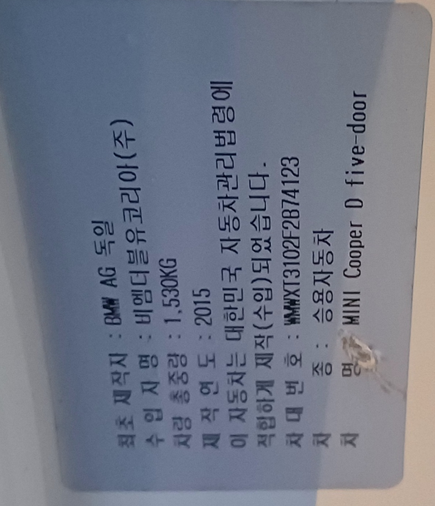
TF72 | 내품문제인지 확인필요
Engine - DDE(디젤 엔진 제어시스템)
 | 24220 | 글로우 요소, 실린더1, 활성화 : 사양을 벗어난 글로우 요소 저항
 | 24260 | 글로우 요소, 실린더2, 활성화 : 사양을 벗어난 글로우 요소 저항
EGS(전자식 변속기 제어) |  |  | 지프
 | 4203A1 | 기어비 모니터링, 기어2: 클러치 C1 또는 B1 잘못 열다 | D클러치 수리, 메카트로닉스 전체 교환
 | 421912 | 오일압력스위치1 : B+ 단락 또는 개방 회로
 | 421922 | 오일압력스위치2 : B+ 단락 또는 개방 회로
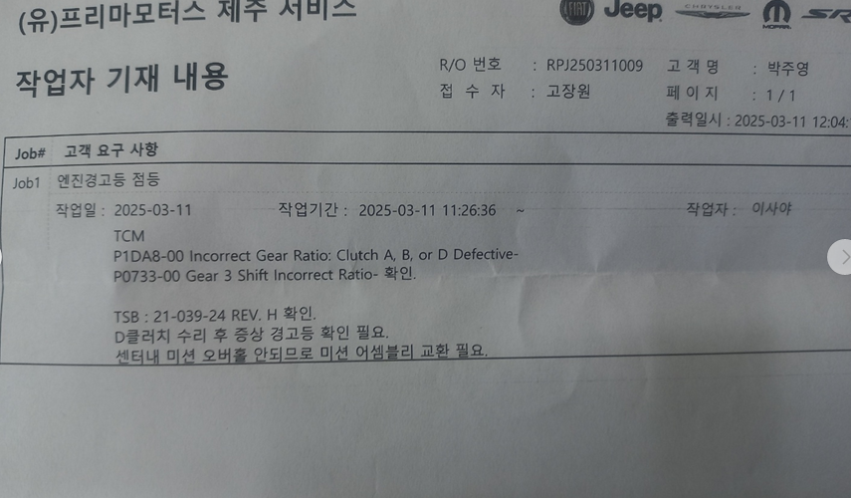
DSC(다이내믹 스태빌리티 컨트롤)
VIN | WMWXT3102F2B74123

